상품제안서
한경희 저주파 발마사지 패드(마사지기 본체 없이 패드만 구성) | 상품코드: F24289

 |  |  |  |  |  |  | 02-412-0044 | www.easy1.co.kr
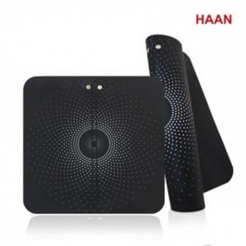

【상세/제작정보】 | 제품색상 : 블랙 카톤단위당수량 : 50개 인쇄방법 : 실크인쇄 기본수량 미만시 기본인쇄비용발생 * HM-E2300 본제품이 있어야 사용 가능한 제품입니다.

【인쇄/포장옵션】 | 실크 / 포장지포장

【공급단가】 | 수량 | 50~ | 100~ | 500~ | 1,000~ | 2,000~
*VAT별도 | 단가 | 20,800원 | 20,480원 | 20,000원 | 19,200원 | 18,400원

【상품 URL】 | https://easy1.co.kr:443/src/goods_detail.php?gdno=24289

